受験申込書(団体)
 | セーフティベーシックアセッサ機械運用安全分野(SBA-Mo) 団体試験申込書
 |  |  |  |  |  | 【団体申込における個人情報の取扱いについて】 必ずお読みください。
 | 下記及び「受験者名簿」シートに必要事項記入の上、下記メールアドレス宛に送信してください。 |  |  |  |  | ・受験申込~結果のお知らせに至るまでの問合せ対応、試験結果のお知らせ、資格取得後の資格者情報のご提供は、
 | セーフティベーシックアセッサ担当： sba@j-cert.com |  |  | ※がついている項目は入力必須項目です。 |  | 一括して申込責任者経由でご連絡いたします。

 | ※ | 一括管理番号 |  |  |  | ・予め受験者各位に個人情報が申込責任者宛に提供されることを周知し、各受験者の同意を得た上でお申込みください。
＜受験情報＞ |  |  |  |  |  | ・受験申込書のご提出前に受験者様全員の同意のご登録を完了してください。
 | ※ | 申込日
 | ※ | 試験実施日 |  |  |  | ・各受験者は、専用ページより各受験者自身で同意の登録をお願いいたします。
 | ※ | 試験実施場所 |  |  |  | 申込責任者は受験者へ、専用ページURL(※1)と一括管理番号(※2)を案内してください。
 | ※ | 受験区分 (G1～G4)
 | ※ | 受験者数 |  |  | 人 | ※1 個人情報の取扱いについて、受験者の同意登録はこちらからお願いします。(専用ページ)
 |  | 受験料単価(税込) |  |  | 円（税込） | https://www.japan-certification.com/consent_privacy/
 |  | 受験料総額(税込) |  |  | 円（税込）
 | *認証カードをご希望された場合は、受験料とは別に1650円（税込）/枚の発行費用が必要となります。 |  |  |  |  | ※2 一括管理番号は、メールにてご案内いたします。 同意登録時に一括管理番号が必要です。
 | 発行費用は、受験料とは別にカード発行時に請求いたします。 |  |  |  |  | 同意登録の確認は日本認証で行い、未登録の受験者については、申込責任者宛にご連絡いたします。
 | *G3、G4でのJC講師の交通費、宿泊費等は別途実費とし実施企業・団体負担となります。 |  |  |  |  | ・「同意書」シートもご確認ください。

＜担当者情報＞
 | 申込責任者：団体試験の計画をとりまとめる責任者
 | ※ | 氏名(漢字) | 姓
 |  |  | 名
 | ※ | メールアドレス |  |  |  | 受験区分について
 | ※ | 法人格 |  |  |  | G1：SBA-Mo試験のみ
 | ※ | 会社名(漢字) |  |  |  | G2：講習会（企業内講師）＋SBA-Mo試験
 |  | 事業所 |  |  |  | G3：講習会（日本認証講師）＋SBA-Mo試験
 |  | 部署 |  |  |  | G4：講習会（日本認証講師）＋オプショナル講習会＋SBA-Mo試験
 |  | 役職
【資料送付先と梱包について】
実施1週間前頃：試験問題、講習会資料は、申込責任者様(or資料郵送先)宛てへ発送いたします。
※試験問題は、封筒に入れ、封をして送付いたします試験当日まで開封せず保管いただくよう
お願いたします。試験当日、実施責任者様が開封してください。全数をご返却ください。
※講習会資料は、開封していただき、可能であれば予習のため受講者の方に事前配布
いただくようお願いいたします。
実施の翌月末：試験結果通知を申込責任者様宛てへ発送いたします。
実施の翌々月：ご希望された場合は認証カードを、申込責任者様宛てへ発送いたします。
 | ※ | 郵便番号
 | ※ | 住所1(番地まで)
 |  | 住所2(ビル名、部屋番号)
 | ※ | 電話番号

 | 実施責任者：現地で試験を実施する責任者 (申込責任者と異なる場合のみ記入して下さい。）
 | ※ | 氏名(漢字) | 姓
 |  |  | 名
 |  | メールアドレス
 |  | 法人格
 |  | 会社名(漢字)
 |  | 事業所
 |  | 部署
【オンライン開催で複数拠点にて試験を実施する場合】
本申込書をご提出の前に、必ず事前にご相談ください。
お打合せ後、本申込書の「その他要望事項/連絡事項」欄に各拠点名と人数をご記入の上ご提出ください。
1）当社から貴社への送付時
試験問題：あらかじめ当社にて分割梱包し封をした状態で、申込責任者(or資料郵送先）にまとめて発送します。
貴社より各拠点へ送付願います。
講習会資料：分割せず、申込責任者(or資料郵送先)へまとめて発送しますので、適宜各拠点へ送付願います。
2）試験実施後、貴社から当社への返却時 試験問題、未使用の講習会資料等、各拠点分を取りまとめ頂き、全て揃った状態で当社まで返送願います。
 |  | 役職
 |  | 郵便番号
 |  | 住所1(番地まで)
 |  | 住所2(ビル名、部屋番号)
 |  | 電話番号

 | 資料郵送先：現地で郵送物を受け取る担当者 (申込責任者と異なる場合のみ記入して下さい。）
 | ※ | 氏名(漢字) | 姓
 |  |  | 名
 |  | メールアドレス
 |  | 法人格
 |  | 会社名(漢字)
 |  | 事業所
 |  | 部署
 |  | 役職
 |  | 郵便番号
 |  | 住所1(番地まで)
 |  | 住所2(ビル名、部屋番号)
 |  | 電話番号

 | 試験実施場所：資料送付先と異なる場合は記入願います。
 |  | 会社名
 |  | 事業所名/会場名
 |  | 郵便番号
 |  | 住所1(番地まで)
 |  | 住所2(ビル名、部屋番号)

 | 会場までの交通手段について： 最寄駅、及びそこから会場までのアクセス方法等、記入ください。
 | （バス/タクシーの使用要否、送迎の有無等）

 | 入門時の注意点：特別な手続きが必要、複数の入門口がある等、入門時の注意点がある場合記入ください。

 | 講習/試験時間について：講習/試験時間の変更をご希望の場合は、ご希望の時間を記入願います。
 | ※標準の講習/試験時間 |  | SBA-Mo：9：00～17：00（昼休憩12：00～13：00）
 |  |  | SBA-Ex：10：00～17：00（昼休憩12：00～13：00）

 | その他要望事項/連絡事項

 | ※海外で実施の場合、講師の交通手段等は別途お打合せとなります。
 | ※オンライン開催で複数拠点にて試験を実施する場合は、事前にご相談ください。 |  |  |  | V2.09

 |  | 日本認証事務局用
 |  | 取引先コード
 |  | 帳票種別 | 1

受験者名簿
メールアドレス欄には、受験者ご本人のメールアドレスを記入願います。
※ご記入いただいたメールアドレスをマイページのログインIDとして使用します。
■入力時には、セル/行の削除やカット＆ペーストはしないでください。（本シートを参照しているデータがエラーとなってしまいます。） ※欠席/変更の場合は列Bを欠席を選択し、追加となる場合は最終行に追記してください。
■認証カードは、受験料とは別に1,650円/枚の発行費用が必要です。発行費用はカード発行時に請求いたします。
セーフティベーシックアセッサ機械運用安全分野(SBA-Mo) 団体試験申込書 受験者名簿
※がついている項目は入力必須項目です。

 |  | 氏名(漢字) |  | 氏名(カナ) |  | 氏名(英語) |  |  |  |  | 会社情報 |  |  |  |  |  |  |  | 会社住所
No | 出欠 | ※姓 | ※名 | ※セイ | ※メイ | ※Family name | ※First name | ※メールアドレス | ※生年月日 | ※認証カード | 法人格位置 | 法人格 | ※会社名(漢字) | ※会社名(カナ) | ※会社名(英語) | 事業所 | 部署 | 役職 | ※会社郵便番号 | ※会社住所1(番地まで) | 会社住所2(ビル名・部屋番号) | ※会社電話番号
例 | 出席 | 認証 | 太郎 | ニンショウ | タロウ | Ninsho | Taro | info@j-cert.com | 2000-01-01 | 要(別途カード代が必要） | 前 | 株式会社 | 日本認証 | ニホンニンショウ | Japan Certification Corporation | 本社 | SA事業部 | 部長 | 532-0004 | 大阪府大阪市西宮原2-7-53 | Marutaビル8階 | 06-4807-3337
1
2
3
4
5
6
7
8
9
10
11
12
13
14
15
16
17
18
19
20
21
22
23
24
25
26
27
28
29
30
31
32
33
34
35
36
37
38
39
40
41
42
43
44
45
46
47
48
49
50
51
52
53
54
55
56
57
58
59
60
61
62
63
64
65
66
67
68
69
70
71
72
73
74
75
76
77
78
79
80
81
82
83
84
85
86
87
88
89
90
91
92
93
94
95
96
97
98
99
100

同意書
【団体申込における個人情報の取扱いについて】 必ずお読みください。
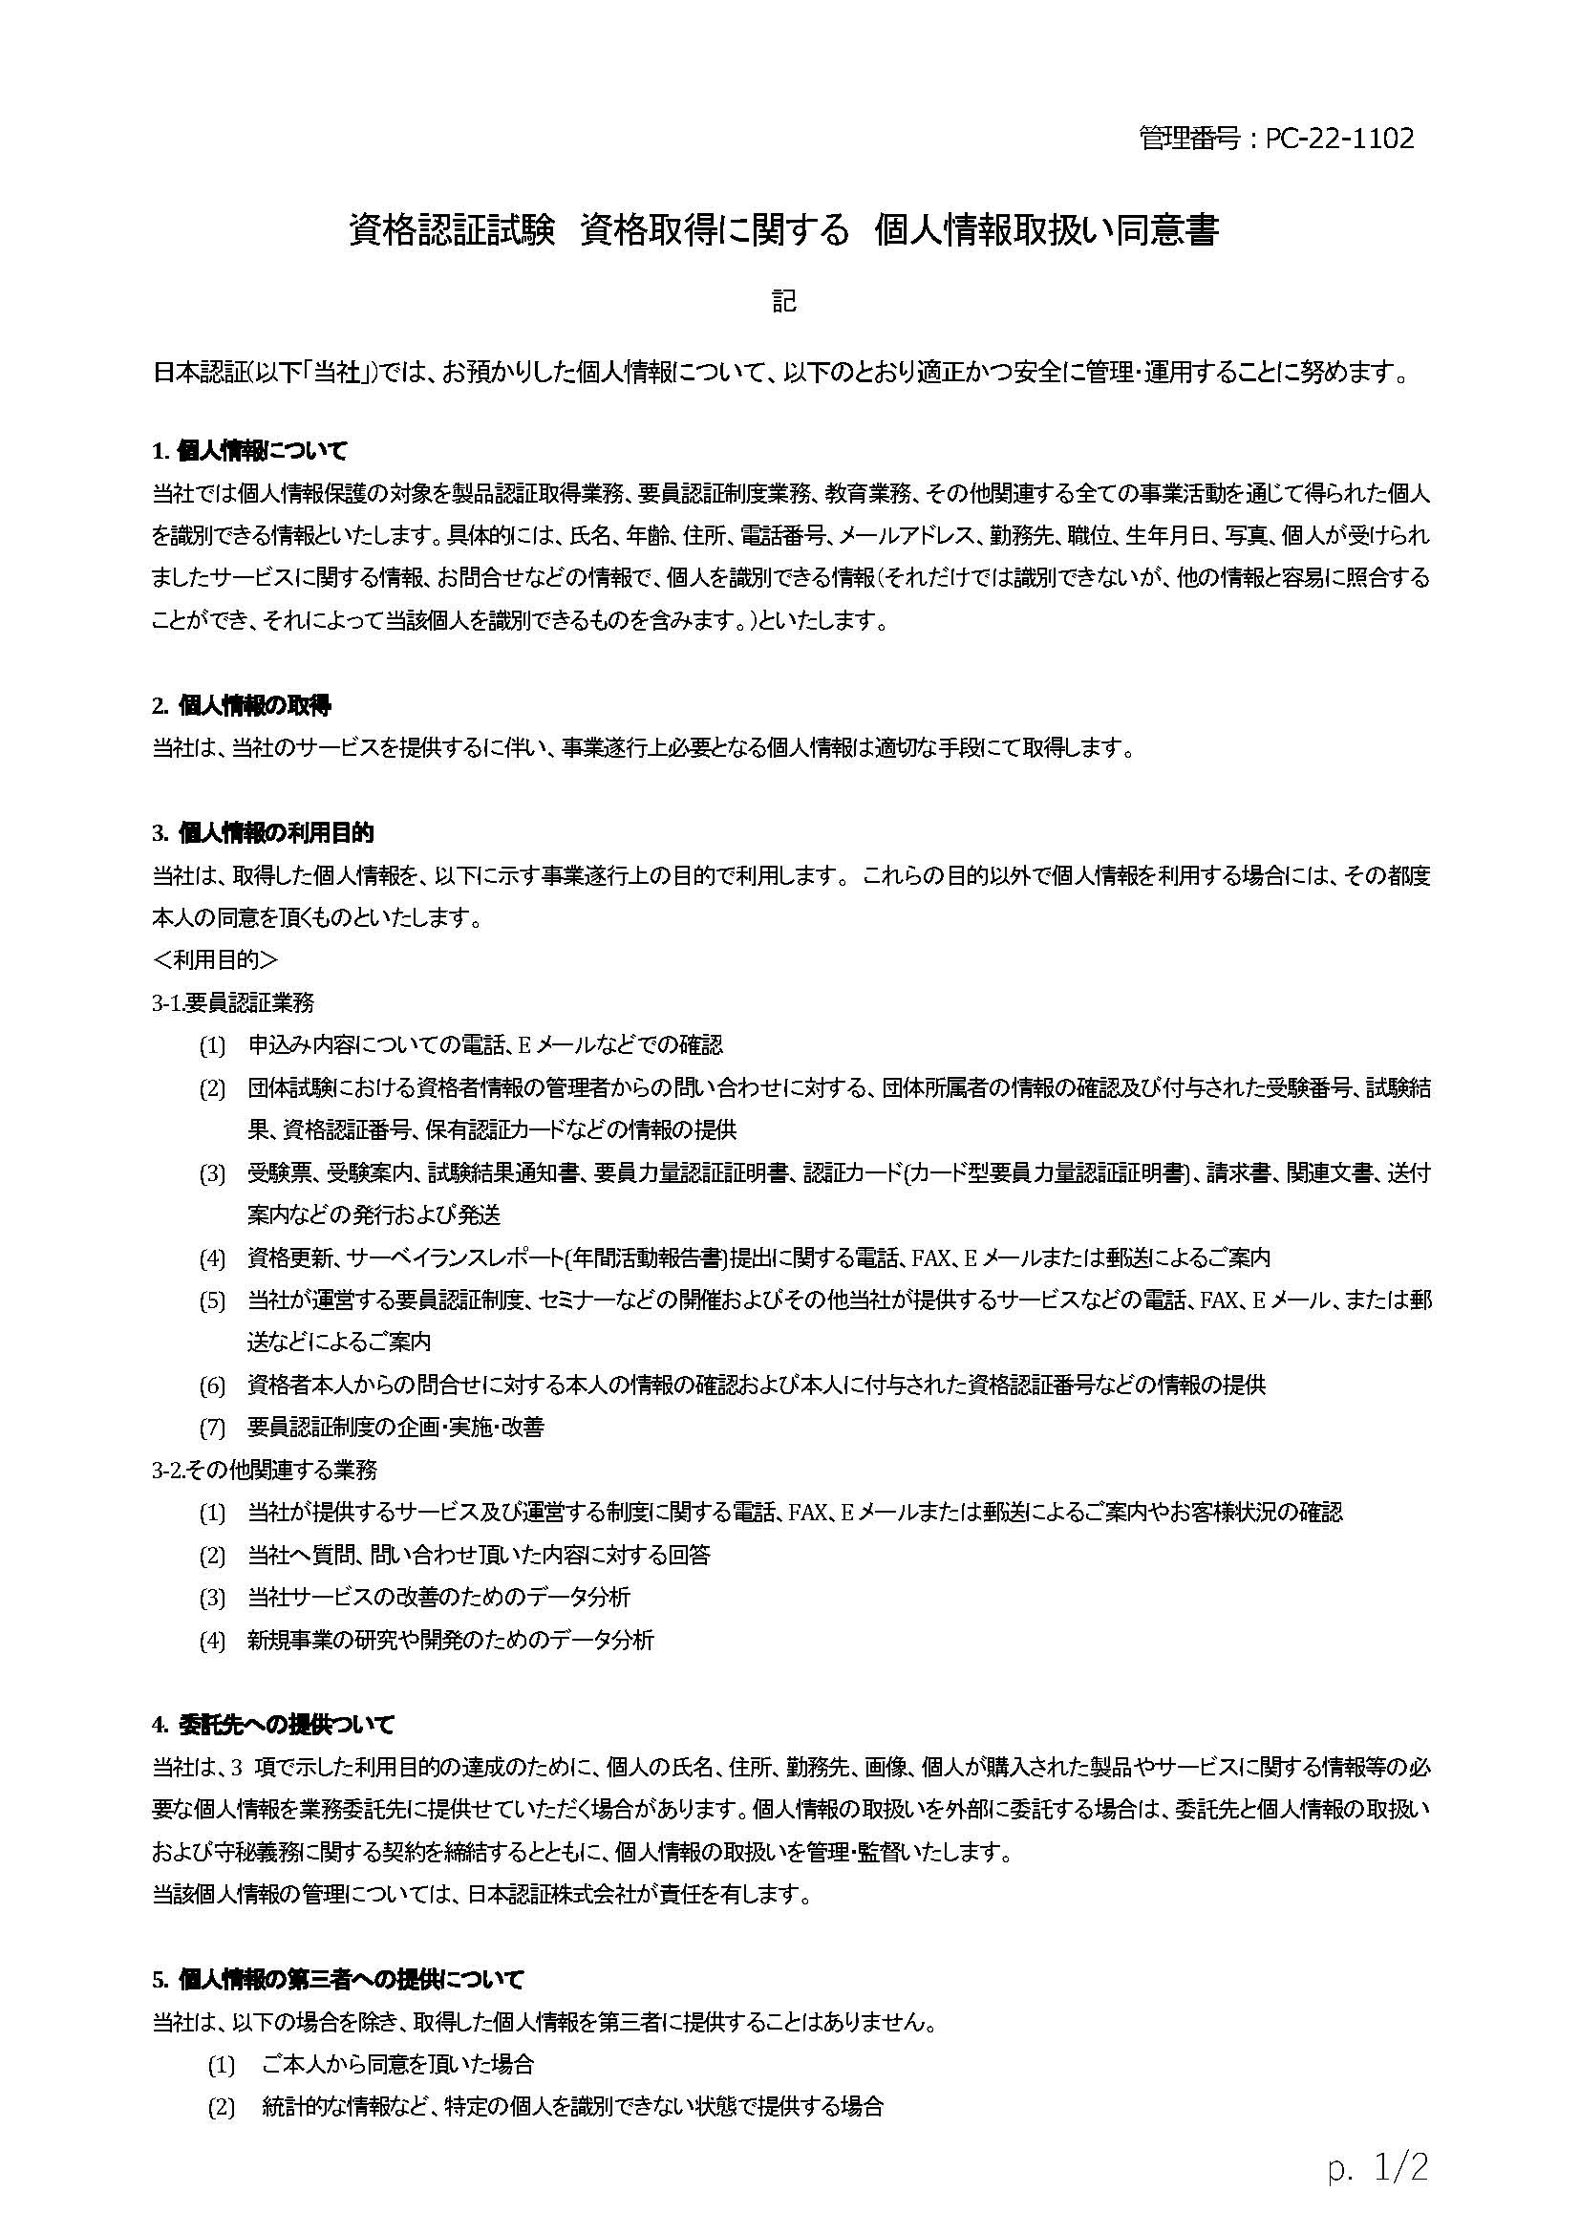
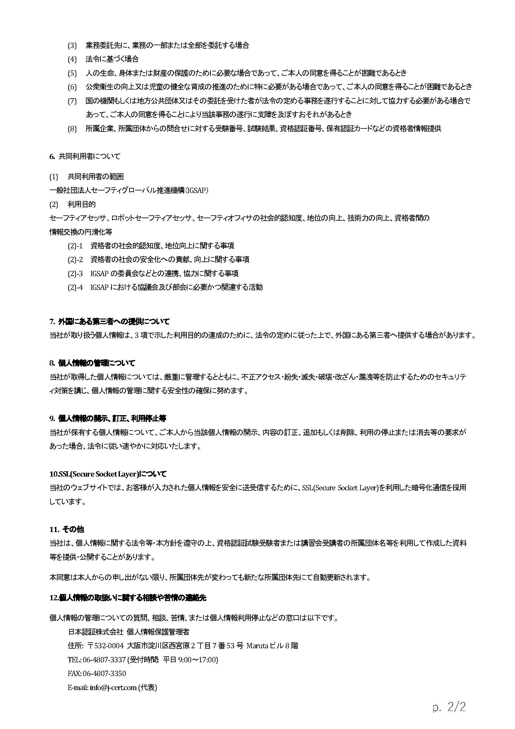
資格認証試験 資格取得に関する 個人情報取扱い同意登録のお願い

 | 日本認証では資格認証（要員認証）試験業務を実施するにあたって受験者に関する個人情報をご提供いただくことになりますが、
 | お預かりした個人情報情報の取扱について、右記の「資格認証試験 資格取得に関する 個人情報取扱い同意書」のとおり適正に管理し、
 | 保護に努めて参ります。

 | 申込責任者の方へ
 |  | 受験申込~結果のお知らせに至るまでの問合せ対応、試験結果のお知らせ、資格取得後の資格者情報のご提供は、
 |  | 一括して申込責任者経由でご連絡いたします。
 |  | 予め受験者各位に個人情報が申込責任者宛に提供されること周知し、各受験者の同意を得てください。
 |  | 受験者へ専用ページから受験者自身で同意の登録をするよう、専用ページURLと一括管理番号の案内をお願いいたします。
 |  | 受験申込書の受験者名簿シートに記載の全ての受験者様の同意が必要です。

 |  | ※1 個人情報の取扱いについて、受験者の同意登録はこちらからお願いします。(専用ページ)
 |  | https://www.japan-certification.com/consent_privacy/
 |  | ※2 一括管理番号は、メールにてご案内いたします。 同意登録の際に一括管理番号が必要です。

 | 受験者の方へ
 |  | 専用ページより各受験者自身で同意の登録をお願いいたします。
 |  | ご登録の際、一括管理番号が必要です。

 | 同意登録の確認について
 |  | 受験申込書のご提出前に同意のご登録を完了してください。
 |  | 日本認証で確認をさせていただき、未登録の受験者がいた場合は申込責任者様宛にご連絡いたします。
 |  | 専用ページURLから同意登録が出来ない場合はご相談ください。

 | ご協力のほどよろしくお願いいたします。

